상품제안서
아이리버 오르비스 3.0 USB 16~128G | 상품코드: S21242

 |  |  |  |  |  |  | 02-713-8555 | www.synergygift.co.kr
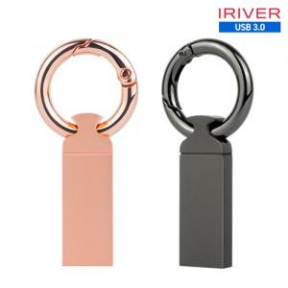

【상세/제작정보】

【인쇄/포장옵션】 | 레이저 / 포장지포장

【공급단가】 | 수량 | 50~ | 100~ | 300~ | 1,000~ | 5,000~
*VAT별도 | 16G | 9,430원 | 9,280원 | 9,050원 | 8,820원 | 8,670원
 | 32G | 11,250원 | 11,070원 | 10,800원 | 10,530원 | 10,350원
 | 64G | 15,900원 | 15,650원 | 15,270원 | 14,890원 | 14,630원
 | 128G | 32,040원 | 31,530원 | 30,760원 | 29,990원 | 29,480원

【상품 URL】 | https://www.synergygift.co.kr:443/src/goods_detail.php?gdno=21242

